C III 3 - hj 1_23 HH

Statistisches Amt
für Hamburg und Schleswig-Holstein

 | STATISTISCHE BERICHTE
 | Kennziffer: C III 3 - hj 1/23 HH

Rinderbestände und Rinderhaltungen
in Hamburg
3. Mai 2023
Auswertung aus dem Herkunftssicherungs- und Informationssystem Tier (HIT)

 |  | Herausgegeben am: 3. August 2023

Vorbemerkungen (S.4)
Rechtsgrundlage
Rechtsgrundlage für diese Erhebung ist das Agrarstatistikgesetz (AgrStatG) vom 17. Dezember 2009 (BGBl. I S. 3886) in der aktuellen Fassung.
Anmerkungen zur Methode
Bundesweit erstmalig wurden die Rinderdaten mit der Viehbestandserhebung am 3. Mai 2008 durch die sekundärstatistische Auswertung einer Verwaltungsdatenbank statt durch eine Befragung der landwirtschaftlichen Betriebe gewonnen. Der Bestand an Rindern wird seitdem halbjährlich aus dem Herkunftssicherungs- und Informationssystem Tier (HIT) ermittelt und ersetzt für den Bereich der Rinderhaltung die Viehbestandserhebung. Die Zahlen über den Rinderbestand werden regelmäßig zweimal jährlich im Mai und November total veröffentlicht.
Durch die Auswertung dieser Meldungen ergeben sich in der Darstellung und Struktur der statistischen Ergebnisse einige Abweichungen zu den Ergebnissen der Agrarstrukturerhebungen, so dass Vergleiche nur unter Einschränkungen möglich sind:
Die Auswertung erfolgt auf Einzeltierbasis aller als landwirtschaftlich gekennzeichneten Rinderhaltungen – unabhängig von der Größe des Viehbestandes – und wird auf Halterebene zusammengeführt.
Im HIT werden tierseuchenrechtliche Rinder-haltungen erfasst, keine landwirtschaftlichen Betriebe. Ein landwirtschaftlicher Betrieb kann mehrere Ställe für seine Rinder bewirtschaften, welche in der HIT-Datenbank unter Umständen einzeln als "Haltungen“ geführt werden. Somit gibt es mehr solcher Haltungen als landwirtschaftliche Betriebe mit Rindern, wie sie in den Ergebnissen der Agrarstrukturerhebung ausgewiesen werden.
Merkmale wie die Nutzungsrichtung der Kühe (Milch- oder Ammenkuh) sowie der Nutzungs-zweck (Tiere zur Zucht bzw. Schlachtung) können nicht direkt dem HIT entnommen werden, sondern müssen anhand von Hilfsmerkmalen (Produktionsrichtung, Rasse, Abkalbestatus, Alter, Geschlecht) berechnet werden. Die Milchkühe werden unter Berücksichtigung von Rasse und Produktionsrichtung abgeleitet.
So weichen die Bestandskategorien der Rinder zum Teil von den bis 2007 verwendeten Bezeichnungen ab.
Bis dahin wurden bei den Kühen nur die 2 Jahre und älteren Tiere erfasst, während jetzt auch Tiere unter 2 Jahren ausgewertet werden.
Hinweis
Bundeszahlen veröffentlicht das Statistische Bundesamt in seiner Fachserie 3 “Land- und Forstwirtschaft, Fischerei”, Reihe 4.1.

Grafik 1 (S.10)
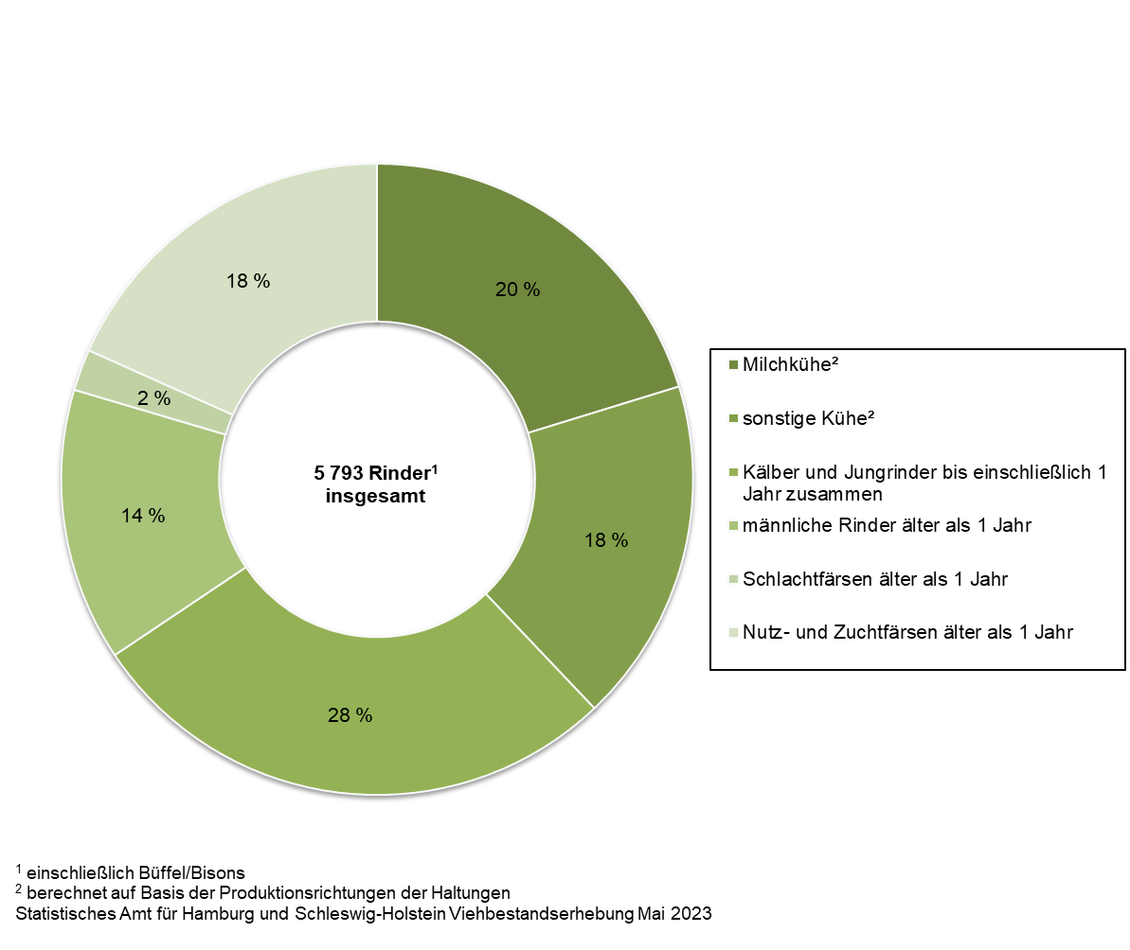
1. Rinderbestand¹ in Hamburg am 3. Mai 2023 nach Kategorien (in Prozent)

Grafik 2 (S.11)
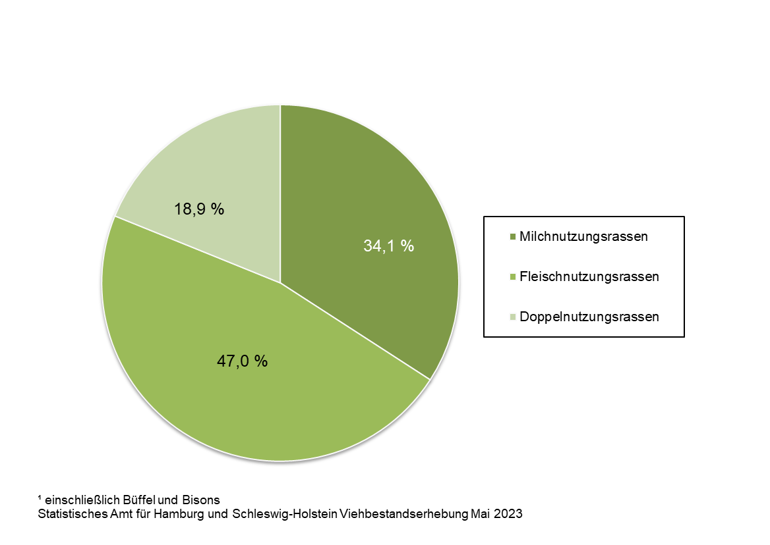
2. Rinderbestand¹ in Hamburg am 3. Mai 2023 nach Nutzungsrassen (in Prozent)

